登录流程
caseID | 路径 | 测试点描述 | step No. | 操作步骤 | 数据选择 | 预期结果 | P/F | 表单编号 | 备注
 | 烟雾 | 登录流程 | 1 | 打开游戏app |  | 进入登录loading界面 | F | BG-1832
 |  |  | 2 | 等待loading界面结束后 | 有整包更新 | 弹出整包更新对话框，点击确定后进行整包更新 | B
 |  |  |  |  | 无整包更新 | 进入patch更新检测 | B
 |  |  | 3 | 接step2 | 有patch更新 | 弹出patch更新对话框，patch更新结束后，进入登录界面 | B
 |  |  |  |  | 无patch更新 | 进入登录界面 | P
 |  |  | 4 | 进入登录界面，登录游戏账号 | 快速登录 | 进入游戏公告界面 | F | BG-1833
 |  |  |  |  | Facebook登录 | 进入游戏公告界面
 |  |  |  |  | 注册账号登录 | 进入游戏公告界面
 |  |  | 5 | 在游戏公告界面点击【确定】按钮 | 新账号 | 进入服务器选择界面，默认选择最新开启的服务器 | P
 |  |  |  |  | 老账号 | 进入服务器选择界面，默认选择角色等级最高所在服务器 | F | BG-1835
 |  |  | 6 | 点击服务器选择界面 |  | 进入游戏主场景 | F | BG-1836

 | 基本 | loading界面 | 1 | 打开游戏app，进入loading界面，查看界面样式 |  | 如图 | B
 |  |  | 2 | 查看界面出现方式 |  | 界面淡入显示 | B
 |  |  | 3 | 查看界面消失方式 |  | 界面淡出显示 | B

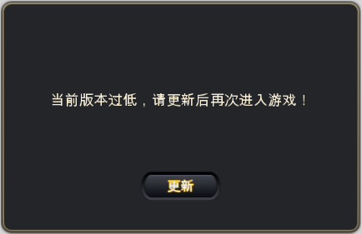
 | 基本 | 查看整包更新对话框 | 1 | 查看整包更新对话框 |  | 如图 | B
 |  |  | 2 | 查看界面内容 |  | 显示为“当前版本过低，请更新后再次进入游戏” | B
 |  |  | 3 | 查看界面按钮 | 位置 | 如图 | B
 |  |  |  |  | 内容 | 显示为“更新” | B
 |  |  |  |  | 字号 | 24号 | B
 |  |  |  |  | 字色 | RGB（250，247，241) RGB（202，151，13）描边 | B
 |  |  | 4 | 点击【更新】按钮 | IOS | 打开浏览器，加载appstore地址，切换到appstore更新页面 | B
 |  |  |  |  | 安卓 | 可选各个应用商店的更新页面 | B
 |  |  | 5 | 更新后再次打开游戏app |  | 重新进入登录流程 | B

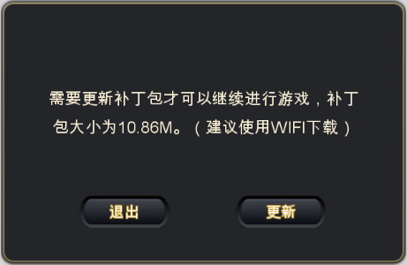
 | 基本 | patch更新对话框 | 1 | 查看patch更新对话框 |  | 如图 | B
 |  |  | 2 | 查看界面内容 |  | 显示为“需要更新补丁包才可以继续进行游戏，补丁包大小为XXX。（建议使用WIFI下载）” | B
 |  |  |  | 查看补丁包大小计算 | 1个补丁1M | 显示补丁总大小为1M | B
 |  |  |  |  | 2个补丁1M、1.5M | 显示补丁总大小为2.5M | B
 |  |  |  |  | 3个补丁1.11M、1.22M、2.11M | 显示补丁总大小为4.44M | B
 |  |  | 3 | 查看【退出】按钮 | 位置 | 如图 | B
 |  |  |  |  | 内容 | 显示为“退出” | B
 |  |  |  |  | 字号 | 24号 | B
 |  |  |  |  | 字色 | RGB（250，247，241) RGB（202，151，13）描边 | B
 |  |  |  | 点击【退出】按钮 |  | 关闭界面并关闭游戏 | B
 |  |  | 4 | 查看【更新】按钮 | 位置 | 如图 | B
 |  |  |  |  | 内容 | 显示为“更新” | B
 |  |  |  |  | 字号 | 24号 | B
 |  |  |  |  | 字色 | RGB（250，247，241) RGB（202，151，13）描边 | B
 |  |  |  | 点击【更新】按钮 |  | 进入patch更新界面 | B
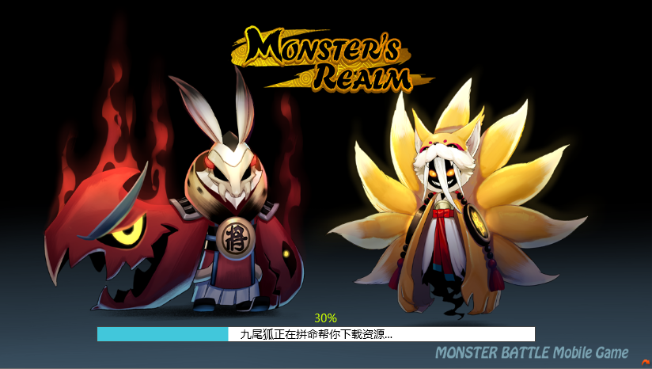
 |  |  | 5 | 查看patch更新界面 |  | 如图，包含背景图和进度条显示 | B
 |  |  | 6 | 查看进度条 |  | 进度条包含进图、更新文案、进度百分比 | B
 |  |  | 7 | 查看进度条显示 | 资源下载时 | 进度条和进度百分比在0-90%之间 | B
 |  |  |  |  | 资源安装时 | 进度条和进度百分比在90%-100%之间 | B
 |  |  |  | 查看下载进度 | 资源下载占下载总量20% | 进度条填充总进度条90%*20%，进度百分比显示18% | B
 |  |  |  |  | 资源下载占下载总量50% | 进度条填充总进度条90%*50%，进度百分比显示45% | B
 |  |  |  |  | 资源下载全部完成，刚刚开始安装 | 进度条填充总进度条90%，进度百分比显示90% | B
 |  |  |  |  | 资源安装占总安装10% | 进度条填充总进度条95，进度条半分比显示95% | B
 |  |  |  | 查看进度条文案 | 资源下载时 | 显示“九尾狐正在拼命帮你下载资源。。。” | B
 |  |  |  |  | 资源安装时 | 显示“九尾狐正在拼命帮你拼装资源。。。” | B

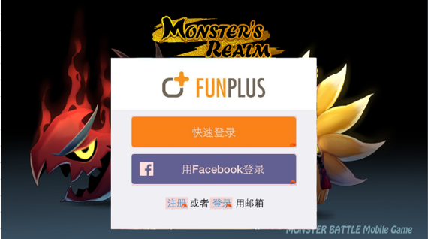
 | 基本 | 登录界面 | 1 | 进入登录界面 | 未登陆过游戏 | 进入登录界面，如图 | B
 |  |  |  |  | 登陆过游戏-在本机登录 | 根据上次登录账号情况进行逻辑判断 | B
 |  |  |  |  | 登陆过游戏-非本机登录 | 进入登录界面，如图 | B
 |  |  | 2 | 根据上次登录情况，进入不同界面 | 上次登录为快速登录-未退出登录 | 进入公告界面 | B
 |  |  |  |  | 上次登录为快速登录-已退出登录 | 进入登录界面 | B
 |  |  |  |  | 上次登录为快速登录-本次换另一设备登录 | 进入登录界面 | B
 |  |  |  |  | 上次为Facebook登录-未退出登录 | 弹出Facebook授权登录界面 | B
 |  |  |  |  | 上次为Facebook登录-已退出登录 | 弹出网页登录Facebook授权界面 | B
 |  |  |  |  | 上次为Facebook登录-本次换另一设备登录 | 弹出网页登录Facebook授权界面 | B
 |  |  |  |  | 上次为账号登录-未退出登录 | 进入公告界面 | B
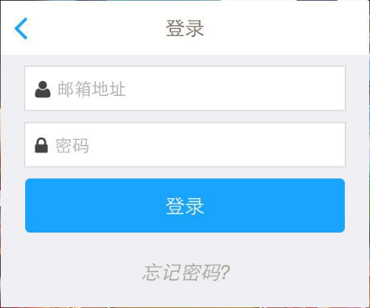
 |  |  |  |  | 上次为账号登录-已退出登录 | 进入账号登录界面，如图 | B
 |  |  |  |  | 上次为账号登录-本次换另一设备登录 | 进入登录界面 | B

 | 基本 | 登录界面 | 1 | 查看登录界面 |  | 包括快速登录、facebook登录、注册、登录 | P
 |  |  | 2 | 点击不同按钮链接 | 点击快速登录 | 进入公告界面 | P
 |  |  |  |  | 点击用Facebook登录 | 弹出网页登录Facebook授权界面 | P
 |  |  |  |  | 点击注册 | 跳转到账号注册界面 | P
 |  |  |  |  | 点击登录 | 跳转到账号登录界面 | P

 | 烟雾 | 注册流程 | 1 | 在注册界面输入邮箱、密码，点击注册按钮 | 账号不符合邮箱规则（不包含@xxx.com） | 弹出提示信息login_registererror_001 | P
 |  |  |  |  | 账号已被注册 | 弹出提示信息login_registererror_002 | P
 |  |  |  |  | 密码长度不在6-16字符间 | 弹出提示信息login_registererror_003 | P
 |  |  |  |  | 两次输入的密码不一致 | 弹出提示信息login_registererror_004 | P
 |  |  |  |  | 上述条件符合要求 | 注册成功 | P
 |  |  | 2 | 注册成功后，查看界面跳转 |  | 进入公告界面 | B

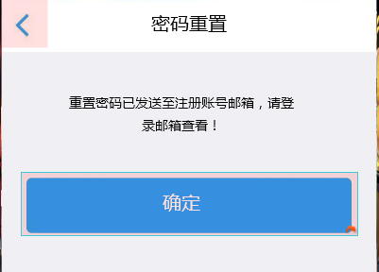
 | 烟雾 | 登录流程 | 1 | 在账号登录界面输入登录邮箱和密码，点击登录按钮 | 输入邮箱未注册 | 弹出提示“该邮箱还未被注册”
 |  |  |  |  | 输入密码与邮箱不匹配 | 弹出提示“密码与邮箱地址不符”
 |  |  |  |  | 上述条件符合要求 | 成功登录，登陆后跳转公告界面
 |  |  | 2 | 在账号登录界面点击返回按钮 |  | 返回登录界面
 |  |  | 3 | 在账号登录界面点击忘记密码 |  | 进入密码重置界面
 |  |  | 4 | 输出邮箱地址，点击重置密码 | 邮箱未注册过 | 弹出“该邮箱还未被注册”
 |  |  |  |  | 邮箱已注册过 | 弹出密码重置成功界面，如图
 |  |  | 5 | 点击确定按钮 |  | 返回登录界面

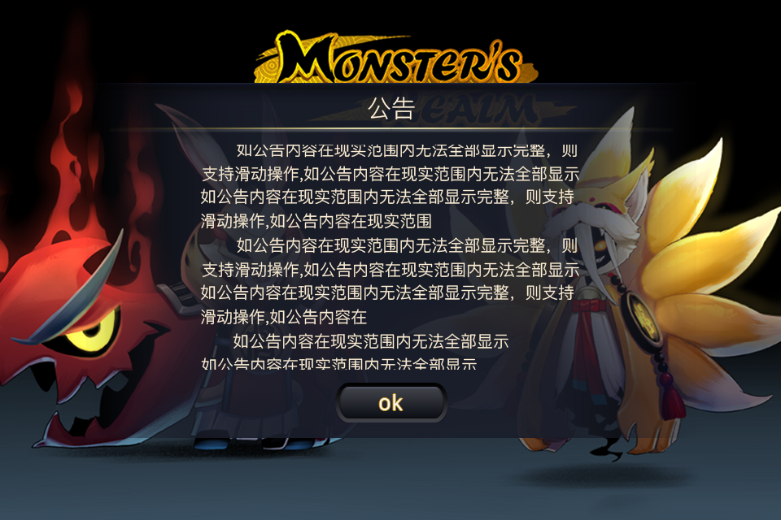
 | 基本 | 公告界面 | 1 | 查看公告界面 |  | 如图 | B
 |  |  |  | 查看公告标题 | 位置 | 如图 | B
 |  |  |  |  | 内容 | 显示为“公告” | B
 |  |  |  |  | 字号 | xx | B
 |  |  |  |  | 字色 | xx | B
 |  |  |  | 查看公告内容 | 位置 | 如图 | B
 |  |  |  |  | 内容 | 内容待定 | B
 |  |  |  |  | 字色 | xx | B
 |  |  |  |  | 字号 | xx | B
 |  |  |  | 查看确定按钮 | 位置 | 如图 | B
 |  |  |  |  | 内容 | 显示为“OK” | B
 |  |  |  |  | 字号 | xx | B
 |  |  |  |  | 字色 | xx | B
 |  |  | 2 | 查看公告内容 |  | 公告内容由服务器发送 | B
 |  |  |  |  | 服务器发送公告为A | 显示内容A | B
 |  |  |  |  | 服务器发送公告为B | 显示内容B | B
 |  |  | 3 | 点击确定按钮 |  | 进入服务器选择界面 | B

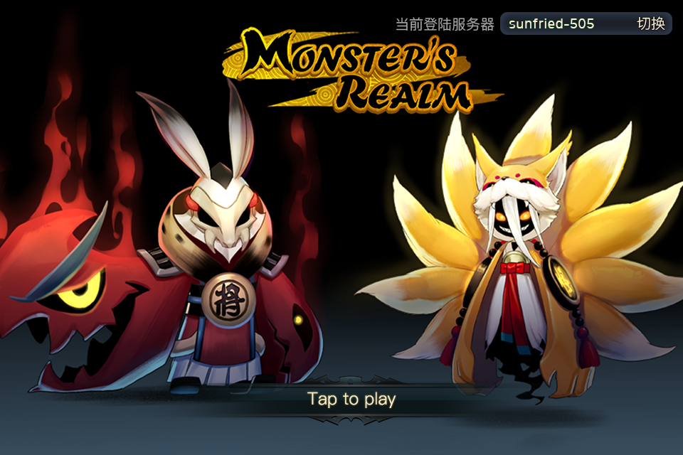
 | 基本 | 服务器选择界面 | 1 | 查看服务器选择界面 |  | 如图 | P
 |  |  | 2 | 查看当前登录服务器信息 | 位置 | 如图 | P
 |  |  |  |  | 内容-新建账号 | 显示：当前登录服务器+最新的服务器名称 | F | BG-1839
 |  |  |  |  | 内容-已有账号-客户端有记录 | 显示：当前登录服务器+客户端记录的最后登录的服务器
 |  |  |  |  | 内容-已有账号-客户端无记录 | 显示：当前登录服务器+账号最高等级角色所在服务器
 |  |  | 3 | 查看切换按钮 | 位置 | 如图 | P
 |  |  |  |  | 内容 | 显示为“切换” | F | BG-1840
 |  |  |  | 点击切换按钮 |  | 打开服务器列表界面 | F | BG-1842
 |  |  | 4 | 查看提示登录文本 | 位置 | 如图 | P
 |  |  |  |  | 内容 | 显示为“Tap to Play” | P
 |  |  |  | 点击界面 | 点击范围在当前登录服务器区域范围 | 响应对应位置点击效果，不进入游戏 | P
 |  |  |  |  | 点击范围在当前登录服务器区域范围外 | 进入游戏 | F | BG-1836

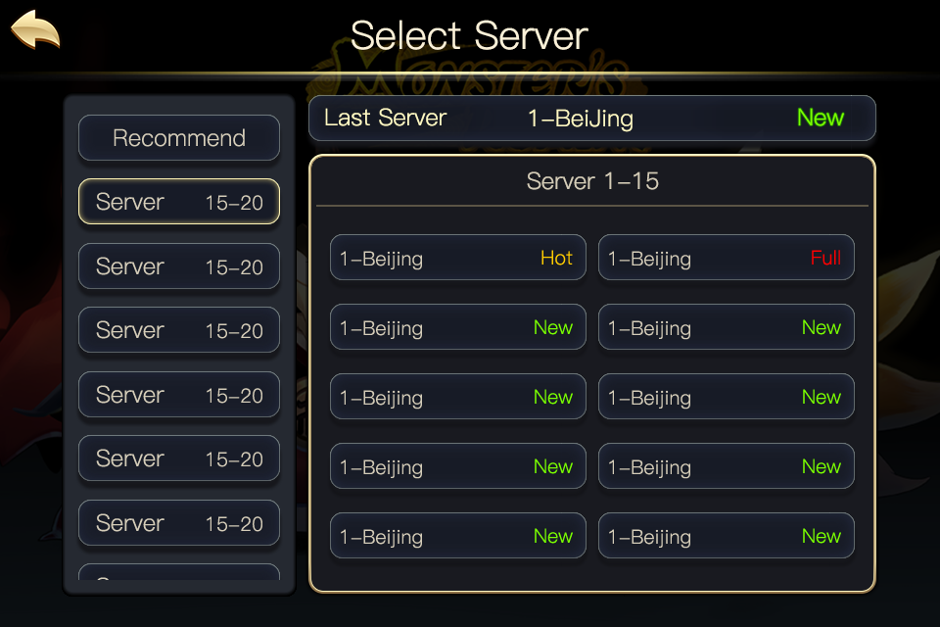
 | 基本 | 服务器选择界面 | 1 | 查看服务器列表界面 |  | 界面如图
 |  |  | 2 | 查看分段服务器列表 | 位置 | 如图 | P
 |  |  |  |  | 内容-当前账号未在服务器创建过角色 | 不显示推荐服务器列表项 | P
 |  |  |  |  | 内容-当前账号已创建过角色 | 包含推荐服务器列表项和服务器分段列表项 | P
 |  |  |  | 查看服务器分段列表项排序 | 推荐服务器、组A（1-10）、组B（11-20）、组C（21-30） | 顺序为：推荐服务器-C-B-A
 |  |  |  |  | 推荐服务器、组B（1-10）、组A（11-20）、组C（21-30） | 顺序为：推荐服务器-C-A-B
 |  |  |  |  | 组A（1-10）、组B（11-20）、组C（21-30） | 顺序为：C-B-A | F | BG-1850
 |  |  |  | 查看分段列表默认选择 | 当前账号未在服务器创建过角色 | 默认选择第一个列表项 | F | BG-1848
 |  |  |  |  | 当前账号已创建过角色 | 默认选择推荐服务器列表项 | F | BG-1848
 |  |  |  | 点击服务器分段列表项 |  | 右侧服务器详细列表显示与左侧选择列表组对应服务器一致 | P
 |  |  | 3 | 查看推荐服务器列表（右上） | 位置 | 如图 | P
 |  |  |  |  | 内容-当前账号未在服务器创建过角色 | 显示为推荐服务器列表 | P
 |  |  |  |  | 内容-当前账号已创建过角色 | 显示为最后登录服务器列表 | P
 |  |  |  | 查看推荐服务器列表显示 | 位置 | 如图 | P
 |  |  |  |  | 内容 | 显示为 recommendedServer + 服务器编号+服务器名称+服务器状态 的形式 | F | BG-1844
 |  |  |  | 查看推荐服务器内容 | 新增服务器A | 显示为推荐服务器A
 |  |  |  |  | 新增服务器B | 显示为推荐服务器B
 |  |  |  | 点击推荐服务器 |  | 选择推荐服务器返回上一界面 | F | BG-1846
 |  |  | 4 | 查看服务器详细列表（普通服务器列表） | 位置 | 如图 | P
 |  |  |  |  | 内容 | 根据所选服务器分段列表项显示对应服务器列表内容 | P
 |  |  |  | 查看服务器详细列表内容显示 | 选择服务器组A（1-10） | 显示服务器1-服务器10 | P
 |  |  |  |  | 选择服务器组B（11-20） | 显示服务器11-服务器20 | P
 |  |  |  | 查看服务器详细列表项 | 位置 | 如图 | P
 |  |  |  |  | 排列 | 每行2个，共5行 | P
 |  |  |  |  | 内容 | 包括 服务器编号 + 服务器名称 + 服务器状态
 |  |  |  | 查看服务器状态显示 | 配置为full | 显示为full（255,0,0）
 |  |  |  |  | 配置为new | 显示为new（122,255,0） | P
 |  |  |  |  | 配置为hot | 显示为hot（255,204,0）
 |  |  |  |  | 服务器关闭 | 显示为maintain（143,143,143） | P
 |  |  |  | 查看服务器详细列表项排序 | 选择服务器组A（1-10） | 服务器1 服务器2 服务器3 服务器4 服务器5 服务器6 服务器7 服务器8 服务器9 服务器10 | P
 |  |  |  |  | 选择服务器组B（11-15） | 服务器11 服务器12 服务器13 服务器14 服务器15 空 空 空 空 空 | P
 |  |  | 5 | 查看服务器详细列表（推荐服务器列表） | 位置 | 如图 | P
 |  |  |  |  | 内容 | 显示服务器及角色信息列表 | P
 |  |  |  | 查看服务器详细列表内容显示 |  | 显示为玩家有角色的服务器信息 | F | BG-1852
 |  |  |  | 查看服务器详细列表项 | 位置 | 如图 | P
 |  |  |  |  | 排列 | 根据角色等级由大到小从上到下排列 | P
 |  |  |  |  | 内容 | 包括服务器序号+服务器名称 +角色名称+当前等级 | F | BG-1856
 |  |  |  | 查看角色名称 | 在对应服务器角色已经起名 | 显示已起名的角色名称 | P
 |  |  |  |  | 在对应服务器角色未起名 | 显示“nickname” | B
 |  |  | 6 | 点击服务器详细列表项中的内容 | 所选服务器状态为非维护 | 返回服务器选择界面 | P
 |  |  |  |  | 所选服务器状态为维护 | 弹出提示窗口 | P
 |  |  |  | 查看服务器选择界面右上角服务器显示 |  | 显示为刚才所选择的服务器 | P
 |  |  | 7 | 查看提示窗口 | 类型 | 采用UI通用逻辑的提示窗口 | P
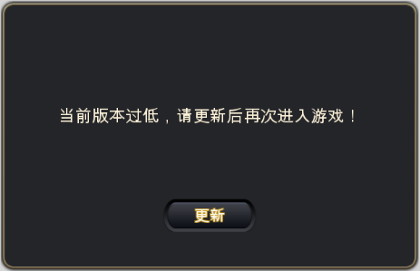
 |  |  |  |  | 内容 | 当前服务器正在维护，请稍后再试！ | F | BG-1855
 |  |  |  | 点击确定按钮 |  | 提示窗口关闭，保留在服务器选择界面 | P

创建角色
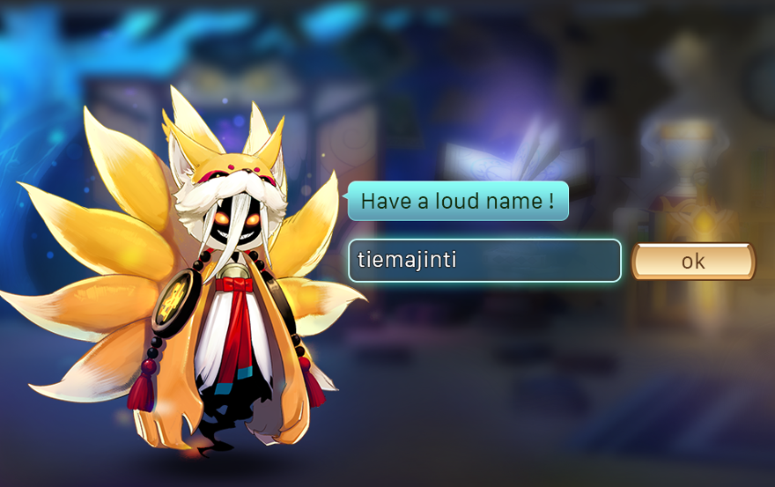
caseID | 路径 | 测试点描述 | step No. | 操作步骤 | 数据选择 | 预期结果 | P/F | 表单编号 | 备注
 | 基本 | 创建角色界面 | 1 | 完成副本0 |  | 进入创建角色界面
 |  |  |  | 查看创建角色界面 |  | 如图
 |  |  | 2 | 查看头像选择部分 | 位置 | 如图
 |  |  |  |  | 内容 | 包括提示文字和头像
 |  |  |  | 查看提示文字 | 位置 | 如图
 |  |  |  |  | 内容 | 显示为“选个好看的头像吧！”
 |  |  |  |  | 字号 | xx
 |  |  |  |  | 字色 | xx
 |  |  |  | 查看备选头像 | 未登录Facebook | 显示4个系统备选头像，默认选择第一个
 |  |  |  |  | 已登录Facebook | 显示1个Facebook头像和4个系统备选头像，默认选择Facebook头像
 |  |  |  | 点击选择头像 | 点选已选择头像 | 无变化
 |  |  |  |  | 点选未选择头像 | 所点击头像变为已选择样式
 |  |  | 3 | 查看起名部分 | 位置 | 如图
 |  |  |  |  | 内容 | 包含提示文字、输入框和确定按钮
 |  |  |  | 查看提示文字 | 位置 | 如图
 |  |  |  |  | 内容 | 显示为“起个响亮的名字吧！”
 |  |  |  |  | 字号 | xx
 |  |  |  |  | 字色 | xx
 |  |  |  | 查看输入框 | 位置 | 如图
 |  |  |  |  | 样式 | 待定
 |  |  |  | 点击输入框 |  | 弹出输入法界面
 |  |  |  | 查看输入框位置 |  | 宝成输入法界面不会遮挡输入框
 |  |  |  | 查看【确定】按钮 | 位置 | 如图
 |  |  |  |  | 内容 | 显示为“确定”
 |  |  |  |  | 字号 | xx
 |  |  |  |  | 字色 | xx
 |  |  | 4 | 点击确定按钮 | 输入数字 | 创建角色成功后直接进入游戏
 |  |  |  |  | 输入英文 | 创建角色成功后直接进入游戏
 |  |  |  |  | 输入符号 | 创建角色成功后直接进入游戏
 |  |  |  |  | 输入以上组合 | 创建角色成功后直接进入游戏
 |  |  |  |  | 输入表情 | 提示信息ID：login_namederror_001
 |  |  |  |  | 输入各种其他符号 | 创建角色成功后直接进入游戏
 |  |  | 5 | 创建一个角色叫kathy，创建其他角色查看检测 | kathy | 提示信息ID：login_namederror_001
 |  |  |  |  | KATHy | 提示信息ID：login_namederror_001
 |  |  |  |  | KaTHy | 提示信息ID：login_namederror_001
 |  |  |  |  | kAThy | 提示信息ID：login_namederror_001
 |  |  | 6 | 进入游戏后查看创建角色名称 |  | 与输入的名称一致

 | 基本 | 玩家头像 | 1 | 创建角色后进入游戏，查看玩家头像 | 使用facebook帐号登录 | 玩家头像显示为facebook头像
 |  |  |  |  | 未使用facebook帐号登录 | 显示为游戏默认头像

异常情况处理
caseID | 路径 | 测试点描述 | step No. | 操作步骤 | 数据选择 | 预期结果 | P/F | 表单编号 | 备注
 | 基本 | 断开连接提示 | 1 | 在游戏中与服务器断开连接，查看客户端提示 | 未与服务器发生通信 | 不提示 | F | BG-1859
 |  |  |  |  | 与服务器发生通信，1000ms内 | 不提示 | P
 |  |  |  |  | 与服务器发生通信，1000ms后 | 弹出提示界面 | P
 |  |  | 2 | 查看提示界面 |  | 如图 | P
 |  |  |  | 查看提示 内容 | 位置 | 如图 | P
 |  |  |  |  | 内容 | 显示为“已与服务器断开连接，请重新登录！” | F | BG-1860
 |  |  | 3 | 查看确定按钮 | 位置 | 如图 | P
 |  |  |  |  | 内容 | 显示为“确定” | P
 |  |  | 4 | 点击确定按钮 |  | 进入登录loading界面，重新进行登录校验 | P

 | 分支 | 断网场景 | 1 | 在不同场景断网，查看提示 | 主界面 | 弹出提示界面 | P
 |  |  |  |  | 对局中 | 弹出提示界面 | P
 |  |  |  |  | 用户中心 | 待定 | P
 |  |  | 2 | 重新登录，查看结果 |  | 正常进行游戏 | F | BG-1857

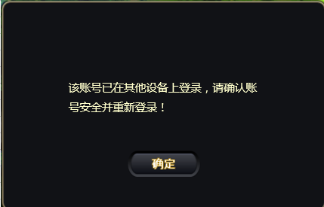
 | 基本 | 顶号提示 | 1 | 玩家A登陆游戏，其他人登录游戏 | 使用相同fun+ID登录 | 玩家A被顶号，弹出提示界面 | P
 |  |  |  |  | 使用不相同fun+ID登录 | 正常登录 | P
 |  |  | 2 | 查看提示界面 |  | 如图 | P
 |  |  |  | 查看提示 内容 | 位置 | 如图 | P
 |  |  |  |  | 内容 | 显示为“该账号已在其他设备上登录，请确认账号安全并重新登录！” | F | BG-1860
 |  |  | 3 | 查看确定按钮 | 位置 | 如图 | P
 |  |  |  |  | 内容 | 显示为“确定” | P
 |  |  | 4 | 点击确定按钮 |  | 进入登录loading界面，重新进行登录校验 | P

 | 分支 | 顶号场景 | 1 | 在不同场景被顶号，查看提示 | 主界面 | 弹出提示界面 | P
 |  |  |  |  | 对局中 | 弹出提示界面 | P
 |  |  |  |  | 用户中心 | 待定 | P

